スレーブ情報を習得する。
①レコーディングシステムエリアを読み出すクラス
②スレーブ管理エリアを読み出すクラス

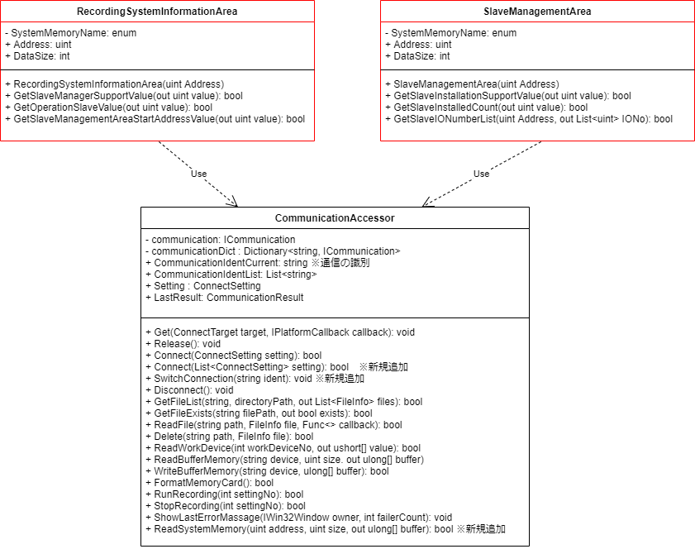
③

新規追加部分の説明
③箇所
・communicationDict: マスターとスレーブへの並列接続を確立するため、接続（FTP通信）のインスタンスを格納する。
・CommunicationIdentCurrent: メソッドを実行する通信識別
・CommunicationIdentList: 通信の識別リスト
④箇所
・Connect(List<ConnectSetting> setting): 複数のユニットに接続する関数。
・SwitchConnection(string ident): 確立した通信リスト(commmunicationDict)内で通信の識別に応じる通信を選択する。
⑤箇所
ReadSystemMemoryアドレスにシステムメモリを読み出す関数。

③

④

⑤

RecordingFileInfo -> Refrence: RecoringFile -> RecordingFile : Them ident
Them RecordingFileParts<>

